Steuerung
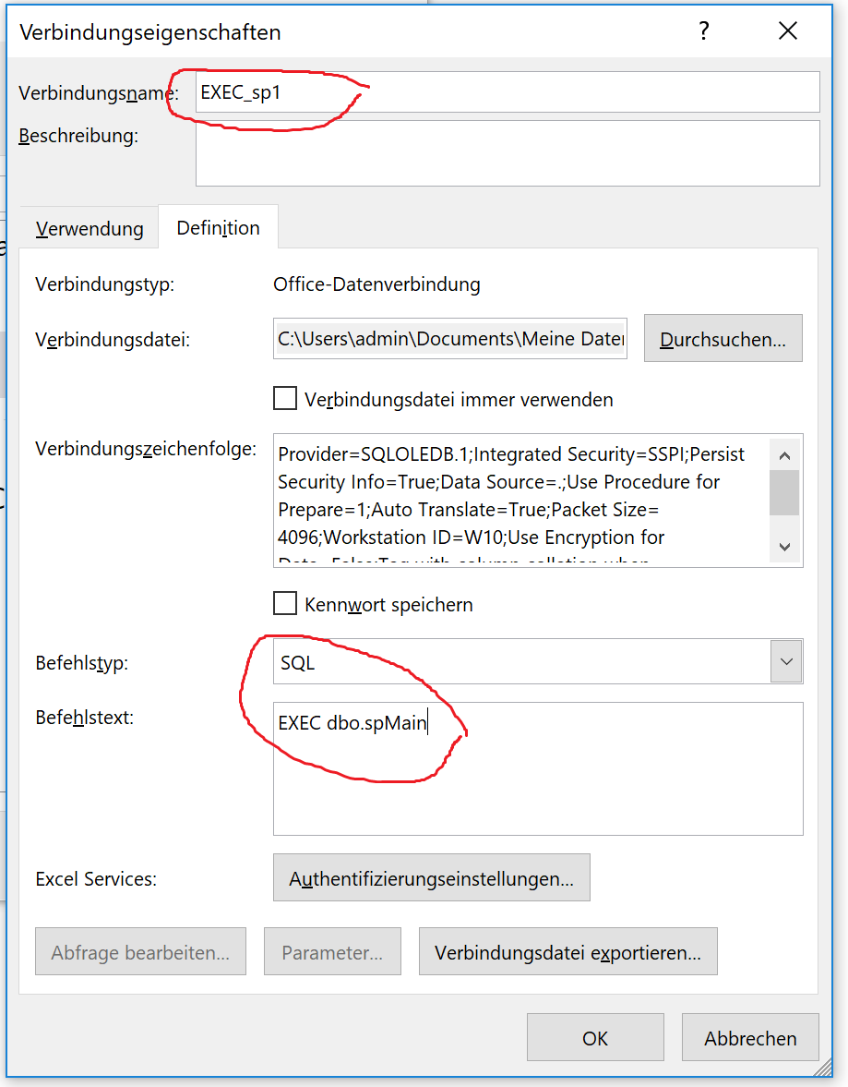
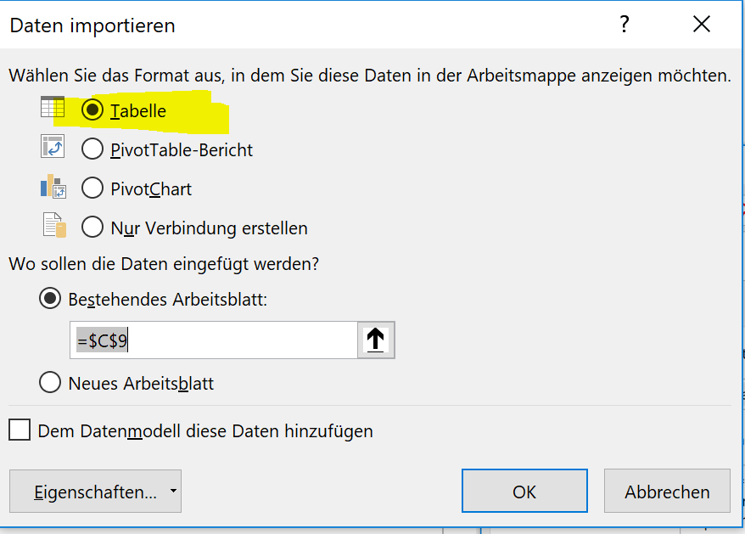
Demofirma
Steuerung

 |  | Die Prozedur der Connection EXEC_sp1 wird ausgeführt und ihr zurückgegebenes Resultset (z.B. das Auführungsdatum) als Tabelle angezeigt
Prozedur 1
 |  | 1. eine StoredProcedure auf dem SQL Server anlegen die irgendetwas tut und eine Info Zeile zurückgibt | 3. Den Button diese Verbindung aufrufen lassen
Prozedurbeispiel:
DROP PROCEDURE IF EXISTS dbo.spMain
GO
CREATE PROCEDURE dbo.spMain
AS
SET NOCOUNT ON
EXEC staging.spMain
EXEC import.spMain
EXEC calc.spMain
SELECT 'Neu berechnet am ' + CAST(GETDATE() AS NVARCHAR(255)) AS Datenstand
GO
 | Datenstand
 | Neu berechnet am Jun 2 2018 4:04PM

 |  | 2. Eine Verbindung erstellen die diese Stored Procedure ausführt | 4. Daten -> vorhandene Verbindungen -> als Tabelle einfügen

CI
Demofirma
Designregeln
Punkte an Objekten markieren den Implementierungsstand
Farben
Ordnerstruktur
0. Permanente Erweiterungstabellen
1. Header and Cleanup
2. Standard API
3. Änderung Standard
4. Kundenerweiterungen
Prozesse
Design Regeln
Zum vergrößeren / verkleinern von Objekten immer an inneren Formen ziehen um Skalierung zu erhalten.

Sollzustand - nicht implementiert
DataFactory Grün = 105,180,46 = #69B42E
DataFactory API Prozedur
In Arbeit / Teilweise implementiert
SXI Grün = 51,153,51
SXI Prozess
Create Custom API.ps1
Fertig implementiert
T-SQL Blau = RGB 32,56,100
Modellierungsregeln
Jeder Automatisierungsprozess, welcher ein Template mit Formeln lädt braucht ein Powerloading um die Formelwerte nach der Änderung der Basiswerte neu zu berechnen.
custom T-SQL Prozedur
Abkürzungen
Powershell / CMD = 204,102,0
[Kunde]_API.sql
MTV = Minimum Transfer Volume
SAR Update = Store and Refreh Update der PDT (Caching manuelle VS in #table)
Powershell / CMD / Powerloading
Join

manueller Prozess

Formen
Objekte welche Daten tragen oder zeigen
Spalten
MandantenID
MandantenName
ProfitcenterID
ProfitcenterName
KostenstellenID
KostenstellenName
IstStammKostenstelleFlag
Excel Report
Datenbank
Profitcenter
Jedes Profitcenter wird eine Factory
Factory
staging.tKostenstellenStamm
Alle Kostenstellen incl. Stammkostenstellen
Tabelle
T

Server

ProductLine
Info
Productline
staging.tKostenstellenStamm
Alle Kostenstellen incl. Stammkostenstellen
Tabelle - materialized Query
MQT
Zu jedem Objekt kann eine Monitoring Prozedur gehören, welche seine Daten prüft.
sx_pf_Monitoring
Monitoring von Objekten
DataFactory Tabelle
T

Filter

Summierung
Konto
Info
Products
result.vBuchungsjournal
Alle Buchungen mit Ursprungskennzeichen
View
V

Jedes T-SQL Objekt wird von einem gleichnamigen T-SQL Script erzeugt
Konto
Info
Parameter Product
param.vLohnartMappping

load.dFactories
Alle Mandanten
DataFactory Tabelle
T

Prozesse welche Daten transportieren

DataFactory Prozedur
P
load.spKostenstellenstamm
MainProcess: Struktur
SubProcess: Load
staging.spKostenstellenstamm
MainProcess: Struktur
SubProcess: Staging
MTV: 90%
Prozedur - StagingStep
P

fiktive Mitarbeiter anlegen
Gehalt planen
KST Verteilung planen
M
Manuelle Erfassung
load.spKostenstellenstamm
MainProcess: Struktur
SubProcess: Load
Prozedur - TransferStep
P
Jeder Prozess sollte sich im Monitoring loggen.
sx_pf_ProcessLog
Log aller Prozesse
DataFactory Tabelle
T

control.spKostenstellenstamm
Error: Profitcenter ohne Stammkostenstelle
Error: Profitcenter mit mehr als 1 Stammkostenstelle
Error: Kostenstelle ohne Profitcenter
P
Prozedur - MonitoringStep
POST_Product
- überträge Globalattribut...
API
API Modifiktaion

